Hoja1
FONDO PATRIMONIAL DE LAS EMPRESAS REFORMADAS
Relación de inventario en almacén
Periodo Octubre - Diciembre , 2025
Inventario Material Gastable de Oficina
Código Institucional | Fecha Registro | Fecha de Adquisición | Descripción del activo o bien | Unidad de Medida | Existencia | Costo Unitario en RD$ | Valor en RD$
101 | 2017-05-14 | 2024-07-05 | BANDAS ELÁSTICAS (GOMITAS) | CAJAS 1/1 | 12 | 24.084 | 289.01
3633 | 2017-05-14 | 2023-02-07 | BANDEJAS PARA EL ESCRITORIO | UNIDADES 1/1 | 33 | 301.1202 | 9,936.97
3308 | 2017-05-14 | 2025-08-13 | BORRADORES PARA PIZARRA | UNIDADES 1/1 | 2 | 36.58 | 73.16
549 | 2017-05-14 | 2025-08-13 | CARPETA BLANCA DE 4 PULG CON BOLSILLO | UNIDADES 1/1 | 40 | 241.9 | 9,676.00
71 | 2017-05-14 | 2018-01-08 | CARPETA BLANCA NO.1 PULG. CON BOLSILLO | UNIDADES 1/1 | 64 | 138.0179 | 8,833.15
72 | 2017-05-14 | 2025-08-13 | CARPETA BLANCA NO. PULG.CON BOLSILLO | UNIDADES 11/2 | 37 | 171.0559 | 6,329.07
73 | 2017-05-14 | 2025-08-13 | CARPETA BLANCA NO.2 PULG. CON BOLSILLO | UNIDADES 1/1 | 38 | 183.5371 | 6,974.41
74 | 2017-05-14 | 2025-08-13 | CARPETA BLANCA NO.3 PULG. CON BOLSILLO | UNIDADES 1/1 | 11 | 221.84 | 2,440.24
70 | 2017-05-14 | 2025-08-13 | CARPETA BLANCA PULG. | UNIDADES 1/2 | 39 | 123.1771 | 4,803.91
27 | 2014-11-20 | 2021-05-24 | CINTAS PARA CALCULADORAS | UNIDADES 1/1 | 29 | 48.9653 | 1,419.99
47 | 2010-07-01 | 2021-05-24 | CLIP GRANDE NO.2 | CAJAS 100/1 | 47 | 30.7089 | 1,443.32
2609 | 2010-07-01 | 2021-05-24 | CLIPS BINDER DE 19 MM (BILLETEROS) | UNIDADES 1/1 | 121 | 21.1692 | 2,561.47
296 | 2017-05-14 | 2021-05-24 | CLIPS BINDER DE 51 MM(CLIPS BILLETEROS) | UNIDADES 1/1 | 103 | 109.1089 | 11,238.22
126 | 2017-05-14 | 2021-05-24 | CLIPS BINDERS DE 32MM (BILLETEROS) | UNIDADES 1/1 | 52 | 50.4804 | 2,624.98
54 | 2017-05-14 | 2021-05-24 | CORRECTORES LIQUIDO | UNIDADES 1/1 | 18 | 26.5221 | 477.4
1494 | 2017-05-14 | 2025-08-13 | FELPA UNI-BALL SIGNO IMPACT 207 AZUL | UNIDADES 1/1 | 346 | 131.4806 | 45,492.29
1495 | 2017-05-14 | 2025-08-13 | FELPA UNI-BALL SIGNO IMPACT 207 NEGRA | UNIDADES 1/1 | 20 | 145.9453 | 2,918.91
60 | 2014-11-20 | 2020-02-14 | FELPAS NEGRAS | UNIDADES 1/1 | 12 | 19.3941 | 232.73
61 | 2014-11-20 | 2020-02-14 | FELPAS ROJAS | UNIDADES 1/1 | 53 | 118.7463 | 6,293.55
4103 | 2014-11-20 | 2020-02-14 | FOLDER 8 X 11 | UNIDADES 1/2 | 5,500.00 | 2.209 | 12,149.50
66 | 2014-11-20 | 2018-10-02 | GOMA PARA BORRAR | UNIDADES 1/1 | 43 | 4.7009 | 202.14
3630 | 2014-11-20 | 2021-05-24 | GRAPADORA GRANDE | UNIDADES 1/1 | 4 | 2,832.00 | 11,328.00
3634 | 2014-11-20 | 2025-08-13 | GRAPADORAS NO. | UNIDADES 26/6 | 13 | 464.3077 | 6,036.00
48 | 2017-05-14 | 2021-05-24 | GRAPAS ESTÁNDAR NO.26 | CAJAS 5000/1 | 25 | 33.7375 | 843.44
49 | 2017-05-14 | 2021-05-24 | GRAPAS ESTÁNDAR NO.39 | CAJAS 1000/1 | 20 | 112.4694 | 2,249.39
26 | 2010-07-01 | 2021-10-06 | GRAPAS STAPLE-L1 CANON | UNIDADES 1/1 | 2 | 2,606.27 | 5,212.55
2473 | 2017-05-14 | 2024-05-24 | GRAPAS XEROX WORKCENTRE 5335 | UNIDADES 1/1 | 1 | 5,379.62 | 5,379.62
57 | 2017-05-14 | 2025-08-13 | LAPICEROS AZULES | UNIDADES 1/1 | 145 | 77 | 11,165.00
56 | 2017-05-14 | 2025-08-13 | LAPICEROS NEGROS | UNIDADES 1/1 | 24 | 95 | 2,280.00
58 | 2017-05-14 | 2025-08-13 | LAPICEROS ROJOS | UNIDADES 1/1 | 9 | 12.8416 | 115.57
55 | 2017-05-14 | 2021-05-24 | LAPICES DE CARBON HB 2 | UNIDADES 1/1 | 71 | 3.5932 | 255.12
82 | 2017-05-14 | 2021-10-06 | LIBRETA GRANDE (8 1/2X11) BLANCA | UNIDADES 1/1 | 119 | 47.2 | 5,616.80
81 | 2014-11-20 | 2021-05-24 | LIBRETAS PEQUEÑA BLANCAS | UNIDADES 1/1 | 214 | 43.8078 | 9,374.87
128 | 2017-05-14 | 2021-05-24 | LIBRO RECORD | UNIDADES 1/1 | 13 | 231.7026 | 3,012.13
3818 | 2010-07-01 | 2024-02-20 | MARCADOR AZUL DE PUNTA FINA | UNIDADES 1/1 | 97 | 70.8 | 6,867.60
3817 | 2010-07-01 | 2020-02-20 | MARCADOR NEGRO DE PUNTA FINA | UNIDADES 1/1 | 101 | 70.8 | 7,150.80
3821 | 2010-07-01 | 2020-02-20 | MARCADOR ROJO DE PUNTA FINA | UNIDADES 1/1 | 98 | 70.8 | 6,938.40
3820 | 2010-07-01 | 2023-01-12 | MARCADOR ROSADO DE PUNTA FINA | UNIDADES 1/1 | 97 | 70.8 | 6,867.60
3819 | 2010-07-01 | 2023-01-12 | MARCADOR VERDE DE PUNTA FINA | UNIDADES 1/1 | 104 | 70.8 | 7,363.20
782 | 2017-05-14 | 2023-01-12 | MARCADORES AZULES | UNIDADES 1/1 | 62 | 13.2831 | 823.55
68 | 2017-05-14 | 2025-08-13 | MARCADORES NEGROS | UNIDADES 1/1 | 67 | 13.3041 | 891.37
3299 | 2010-07-01 | 2025-08-13 | MARCADORES PARA PIZARRA AZUL | UNIDADES 1/1 | 1 | 38.232 | 38.23
3296 | 2017-05-14 | 2025-08-13 | MARCADORES PARA PIZARRA NEGRO | UNIDADES 1/1 | 12 | 24.1809 | 290.17
3297 | 2017-05-14 | 2025-08-13 | MARCADORES PARA PIZARRA ROJO | UNIDADES 1/1 | 14 | 25.1846 | 352.58
3298 | 2017-05-14 | 2021-05-24 | MARCADORES PARA PIZARRA VERDE | UNIDADES 1/1 | 1/1 | 24.1809 | 290.17
69 | 2017-05-14 | 2021-05-24 | MARCADORES ROJOS | UNIDADES 1/1 | 37 | 16.8895 | 624.91
831 | 2017-05-14 | 2021-05-24 | MARCADORES VERDES | UNIDADES 1/1 | 27 | 23.01 | 621.27
3654 | 2014-11-20 | 2021-05-24 | MEMORIA USB DE 128GB | UNIDADES 1/1 | 6 | 767.2596 | 4,603.56
3653 | 2010-07-01 | 2021-05-24 | MEMORIA USB DE 64GB | UNIDADES 1/1 | 12 | 417.3548 | 5,008.26
83 | 2010-07-01 | 2021-05-24 | PAPEL EN ROLLO PARA MAQUINAS DE CALCULAR | UNIDADES 1/1 | 76 | 20.3327 | 1,545.29
95 | 2017-05-14 | 2025-08-13 | PAPEL 81/2X11 M | RESMAS 1/1 | 263 | 201.78 | 53,068.14
97 | 2017-05-14 | 2025-08-13 | PAPEL 81/2X14 | RESMAS 1/1 | 32 | 286.711 | 9,174.75
102 | 2017-05-14 | 2024-07-05 | PEGAMENTO STICK 40GR | UNIDADES 1/1 | 5 | 107.1336 | 535.67
807 | 2017-05-14 | 2021-05-24 | PERFORADORA DE 2 HOYOS | UNIDADES 1/1 | 8 | 160.6735 | 1,285.39
339 | 2017-05-14 | 2021-05-24 | PERFORADORA DE3 HOYOS SWINGLINE | UNIDADES 1/1 | 3 | 337.008 | 1,011.02
419 | 2017-05-14 | 2021-05-24 | PORTA CLIPS | UNIDADES 1/1 | 17 | 38.9974 | 662.96
313 | 2017-05-14 | 2021-05-24 | PORTA LAPICES | UNIDADES 1/1 | 14 | 88.6526 | 1,241.14
2393 | 2017-05-14 | 2021-05-24 | POST IT BANDERITAS | UNIDADES 1/1 | 189 | 129.5373 | 24,482.55
...
Relación de inventario en almacén
776 | 2025-07-08 | 2025-08-31 | SOBRES MANILA COLOR BLANCO 7.5X10.5 | UNIDADES 1/1 | 457 | 7.0567 | 3,224.91
125 | 2025-07-08 | 2025-08-31 | SOBRES MANILA 81/2X11 | UNIDADES 1/1 | 790 | 2.7824 | 2,198.10
 |  |  |  |  |  |  | 626,144.25

Relación de inventario en almacén
Periodo Octubre - Diciembre , 2025
Equipamiento de Proyectos
Código Institucional | Fecha Registro | Fecha de Adquisición | Descripción del activo o bien | Unidad de Medida | Existencia | Costo Unitario en RD$ | Valor en RD$
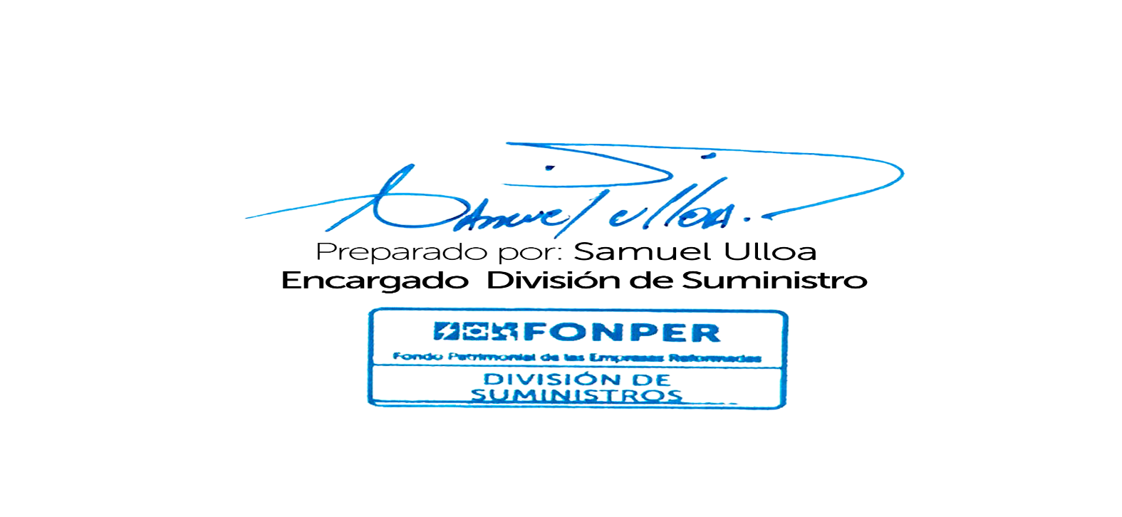
3807 | 14/10/2022 | 2023-05-16 | ABANICOS DE TECHO | UNIDADES 1/1 | 3.00 | 8,904.28 | 26,712.84
 |  |  |  |  |  |  | 26,712.84

